画面レイアウト_見本
プロジェクト名 |  | 企業新フロント |  | システム名／サブシステム名 |  | 企業新フロントシステム
ドキュメント名 |  | 画面レイアウト | 画面ID | MCI-G-001 | 画面名 | 契約基本情報
 |  |  |  |  |  |  | 【概要】
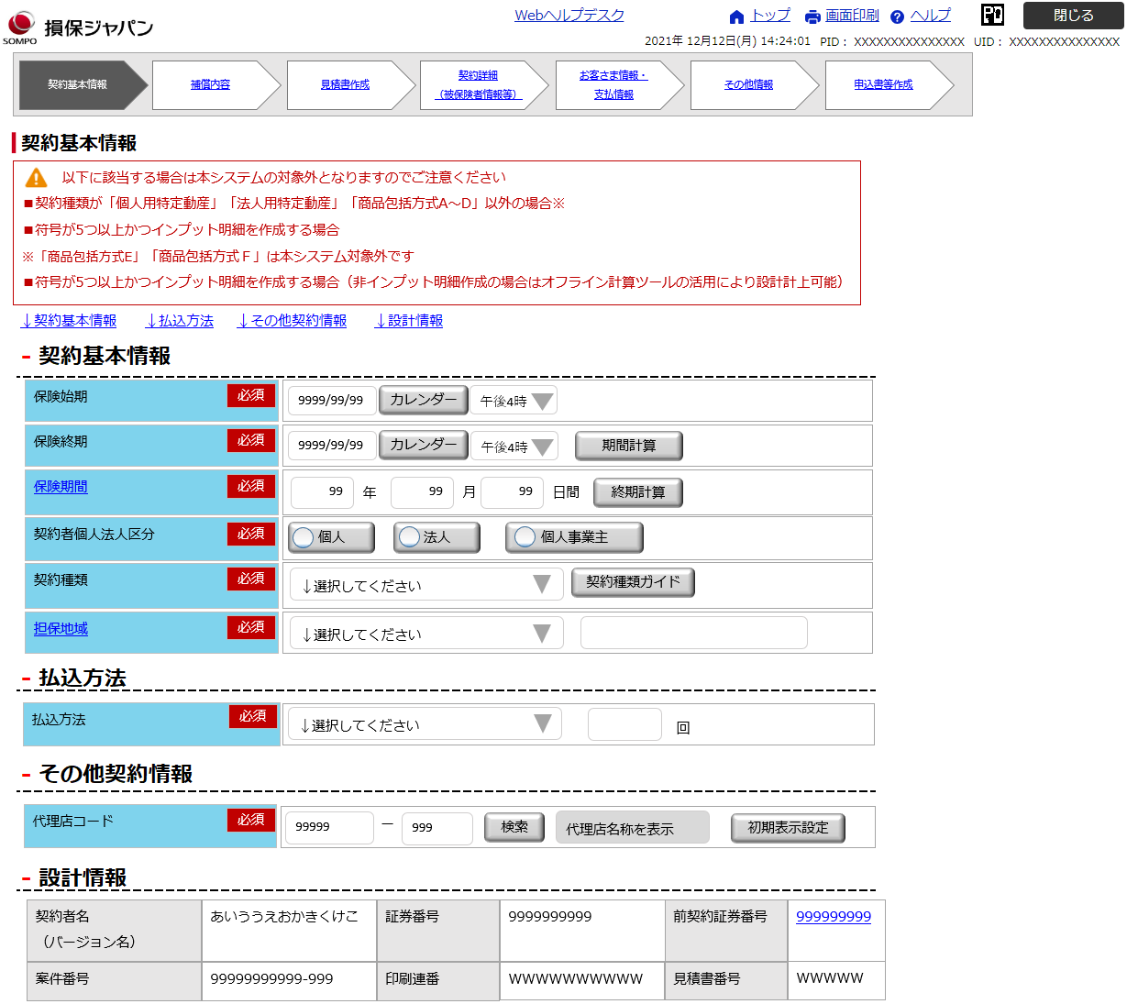
 |  |  |  |  |  |  | ・契約基本情報の入力機能を提供する。 ・ヘッダーの詳細については、画面共通項目仕様を参照。

 |  |  |  |  |  |  | 【初期表示】

 |  |  |  |  |  |  | 【操作・処理】
 |  |  |  |  |  |  | ●契約種類ガイド ・契約種類ガイドモーダルを表示し、選択した内容を反映する。 ●代理店検索 ・代理店検索モーダルを表示し、選択した内容を反映させる。 ●各種エリア開閉 ・契約基本情報、払込方法、その他契約情報、設計情報エリアの開閉機能を提供する。

 |  |  |  |  |  |  | 【特記事項】
 |  |  |  |  |  |  | ・巡回販売は企業新フロントシステムの対象外であり、引き続きExcelオフライン計算ツールを活用する。 ・Protosureの仕様上、インジケータ－部は、現在表示している画面もリンクになるため、開発スプリント時にレイアウトを見直しする。

 | ＜通常（設計）導線＞

 | ＜計上訂正導線＞
反映して
反映せず

FUI-0001
プロジェクト名 | RDP - Wellbeing - Carbon |  | システム名／サブシステム名 |  | RDP - Carbon Workspace 「本社」, RDP - Carbon Workspace 「深掘施設版」
ドキュメント名 | 画面レイアウト | 画面ID | FUI-0001 | 画面名 | トップ画面
 |  |  |  |  |  | 【概要】
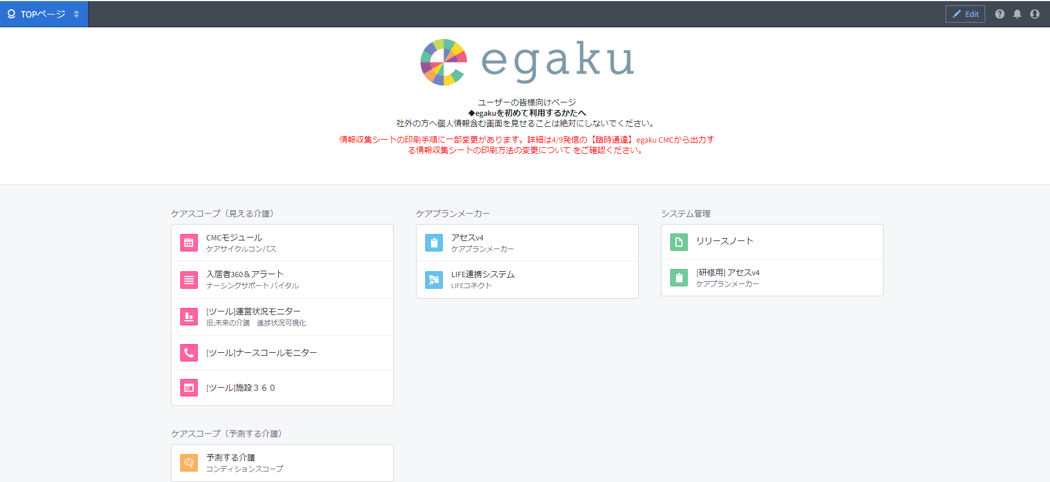
 |  |  |  |  |  | ・egaku標準アプリのランディングページ（ホーム画面）

 |  |  |  |  |  | 【初期表示】

 |  |  |  |  |  | 【操作・処理】
 |  |  |  |  |  | ●メニュー ・「ナースコールモニター」をクリックしてブラウザタブとして開く

 |  |  |  |  |  | 【特記事項】

FUI-0002
プロジェクト名 | Sompo Care - ナースコール |  | システム名／サブシステム名 |  | ナースコールモニター
ドキュメント名 | 画面レイアウト | 画面ID | FUI-0002 | 画面名 | 月々の推移ページ
 |  |  |  |  |  | 【概要】
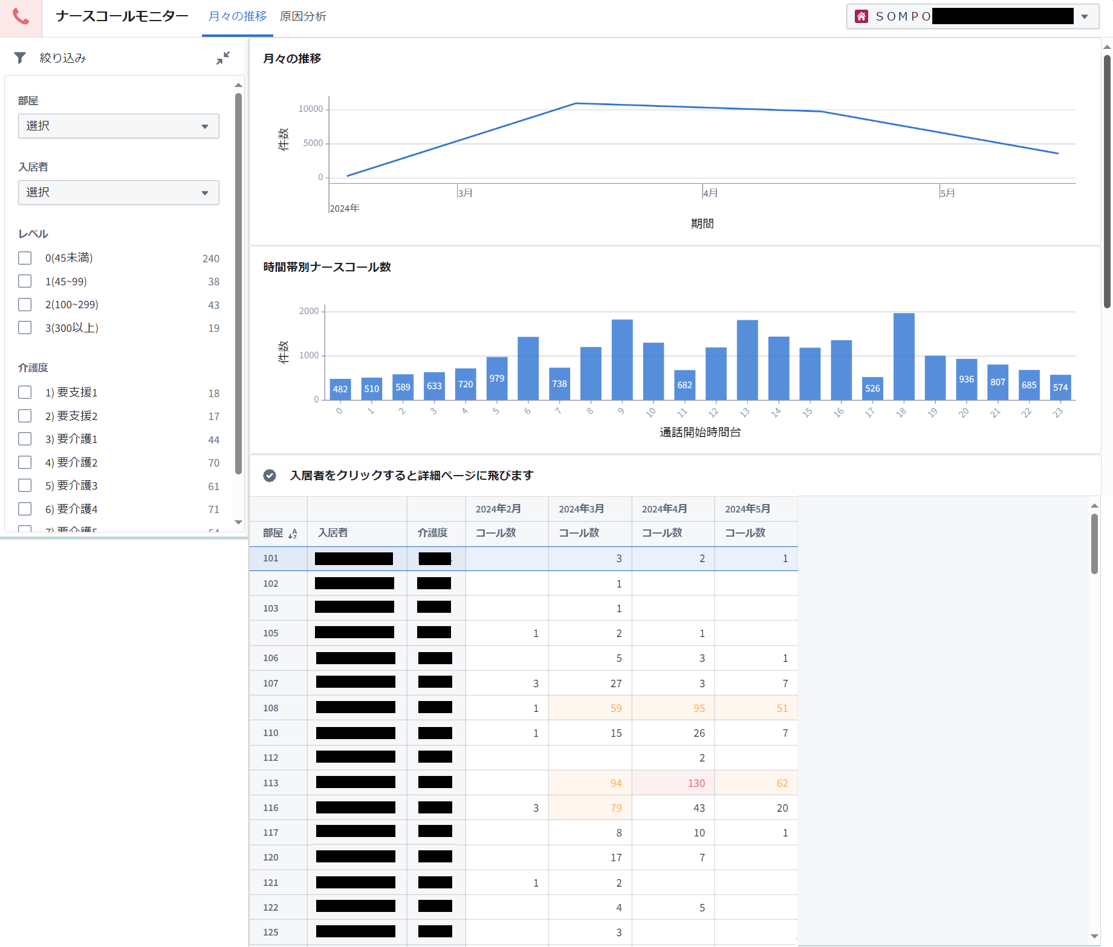
 |  |  |  |  |  | ・5か月前から現在に至るナースコール集計情報一覧を表示する ・ヘッダーの詳細については、画面共通項目仕様を参照

 |  |  |  |  |  | 【初期表示】

 |  |  |  |  |  | 【操作・処理】
 |  |  |  |  |  | ●絞り込み ・「部屋番号(複数選択不可)」、「入居者名(複数選択不可)」、「レベル(複数選択可)」、「介護度(複数選択可)」のいずれかまたは複数を選択した内容をテーブルに反映する ●テーブル ・入居者行をクリックして入居者個別推移ドロワー画面を開く

 |  |  |  |  |  | 【特記事項】
 |  |  |  |  |  | ・テーブルの表示順序は部屋番号の昇順

FUI-0003
プロジェクト名 | Sompo Care - ナースコール |  | システム名／サブシステム名 |  | ナースコールモニター
ドキュメント名 | 画面レイアウト | 画面ID | FUI-0003 | 画面名 | 入居者個別推移
 |  |  |  |  |  | 【概要】
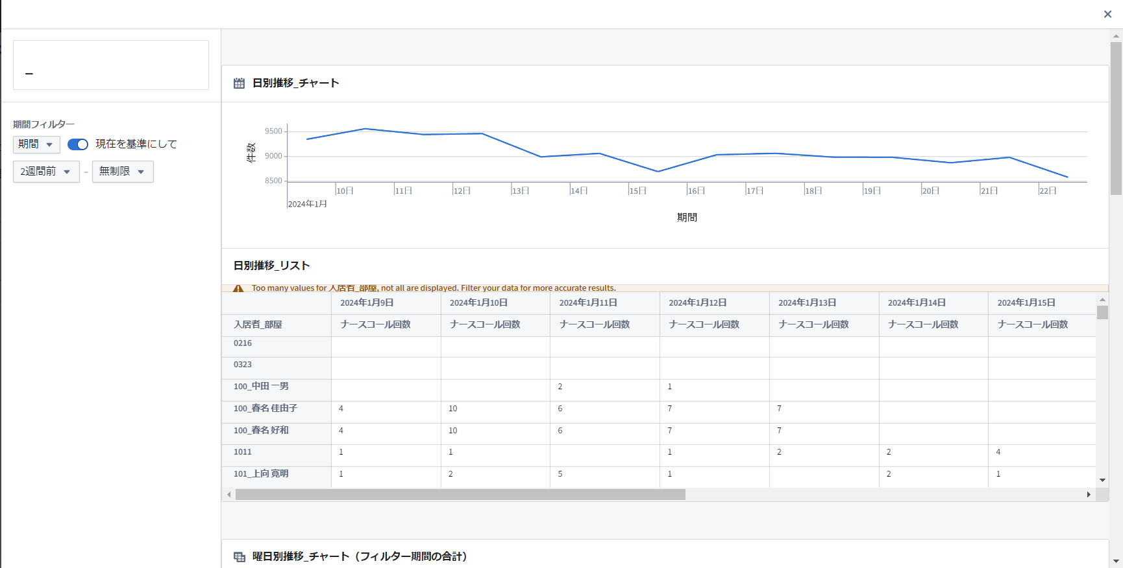
入居者名
0
1
2
3
4
5
6
7
8
9
10
11
12
13
14
15
16
17
18
19
20
21
22
23
曜日別ナースコール数
時間帯別ナースコール数
 |  |  |  |  |  | ・5か月前から現在に至る任意の期間のナースコール集計情報を入居者個別で表示するドロワー

 |  |  |  |  |  | 【初期表示】

 |  |  |  |  |  | 【操作・処理】
 |  |  |  |  |  | ●期間フィルター ・表示任意の期間の開始、終了をそれぞれ今日、日数、週数、月数、無制限の方法で選択した内容を各グラフに反映する ●画面の開閉 ・月々の推移ページの入居者行をクリックして画面を開き、「×」をクリックして閉じる

 |  |  |  |  |  | 【特記事項】

FUI-0004
プロジェクト名 | Sompo Care - ナースコール |  | システム名／サブシステム名 |  | ナースコールモニター
ドキュメント名 | 画面レイアウト | 画面ID | FUI-0004 | 画面名 | 原因分析ページ
 |  |  |  |  |  | 【概要】
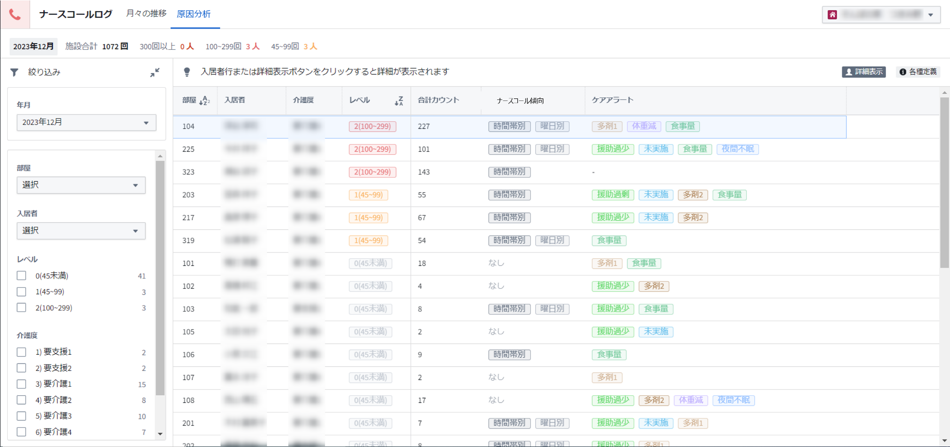
 |  |  |  |  |  | ・指定した1か月間のナースコールとケアに関するアラート一覧を表示する ・ヘッダーの詳細については、画面共通項目仕様を参照

 |  |  |  |  |  | 【初期表示】

 |  |  |  |  |  | 【操作・処理】
 |  |  |  |  |  | ●絞り込み ・「データ表示年月(複数選択不可)」「部屋番号(複数選択不可)」、「入居者名(複数選択不可)」、「レベル(複数選択可)」、「介護度(複数選択可)」で選択した内容をテーブルに反映する ●詳細表示 ・入居者行または「詳細表示」ボタンをクリックして入居者個別詳細ドロワー画面を開く ●各種定義表示 ・「各種定義」ボタンをクリックして各種定義ドロワー画面を開く

 |  |  |  |  |  | 【特記事項】
 |  |  |  |  |  | ・テーブルの表示順序は合計カウントの降順

FUI-0005
プロジェクト名 | Sompo Care - ナースコール |  | システム名／サブシステム名 |  | ナースコールモニター
ドキュメント名 | 画面レイアウト | 画面ID | FUI-0005 | 画面名 | 入居者個別詳細
 |  |  |  |  |  | 【概要】
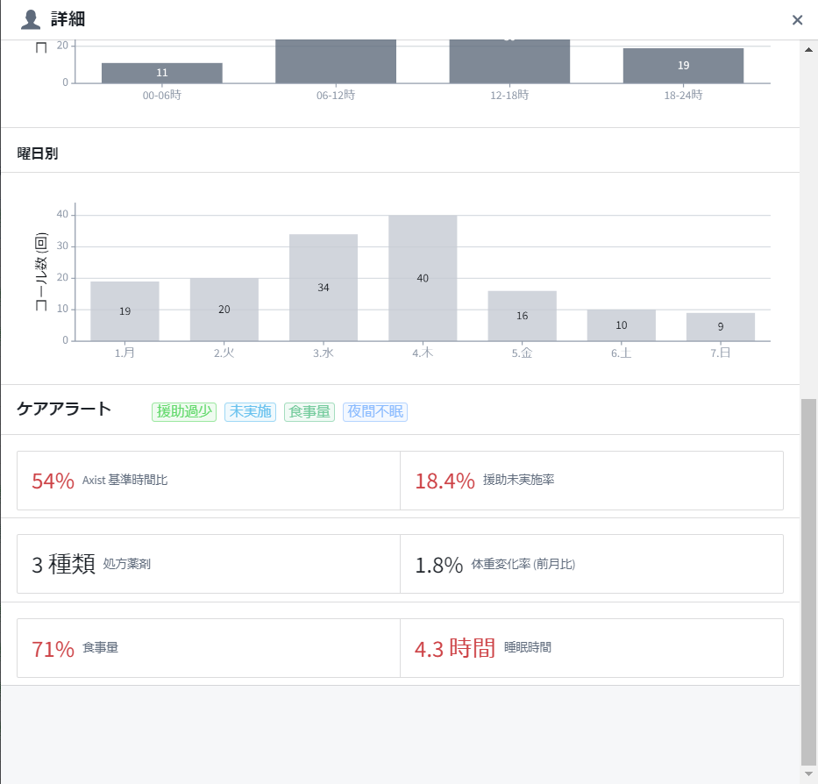
 |  |  |  |  |  | ・指定した1か月間のナースコールとケアに関する集計情報を入居者個別で表示するドロワー

ナースコール傾向
 |  |  |  |  |  | 【初期表示】

 |  |  |  |  |  | 【操作・処理】
 |  |  |  |  |  | ●画面の開閉 ・原因分析ページの入居者行または「詳細表示」ボタンをクリックして画面を開き、「×」またはドロワー領域外をクリックして閉じる

 |  |  |  |  |  | 【特記事項】

FUI-0006
プロジェクト名 | Sompo Care - ナースコール |  | システム名／サブシステム名 |  | ナースコールモニター
ドキュメント名 | 画面レイアウト | 画面ID | FUI-0006 | 画面名 | 各種定義
 |  |  |  |  |  | 【概要】
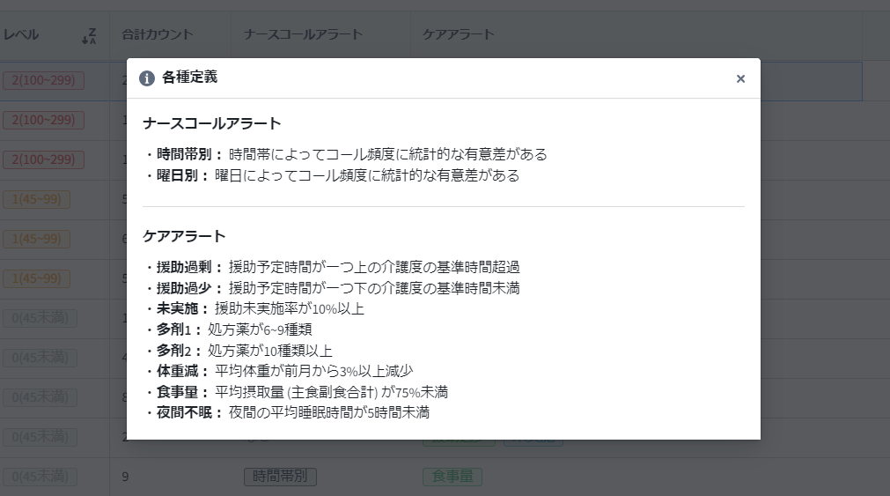
原因分析 ホーム別
原因分析 入居者別
Axsit基準時間比：要介護度別基準時間に対する援助予定時間の割合
援助未実施率：直接援助のうち中止記録の割合(未タップは含まない)
処方薬剤：処方薬剤種数
体重変化率(前月比)：平均体重の前月からの変化の割合
食事量：平均摂取量(主食副食合計)の割合
睡眠時間：夜間の平均睡眠時間
ナースコール傾向
ナースコールモニター各種定義
時間帯によってコール頻度に明らかな偏りがある
曜日によってコール頻度に明らかな偏りがある
 |  |  |  |  |  | ・各種定義一覧を表示するドロワー

 |  |  |  |  |  | 【初期表示】

 |  |  |  |  |  | 【操作・処理】
 |  |  |  |  |  | ●画面の開閉 ・「各種定義」ボタンをクリックして画面を開き、「×」またはドロワー領域外をクリックして閉じる

 |  |  |  |  |  | 【特記事項】

